駐車場
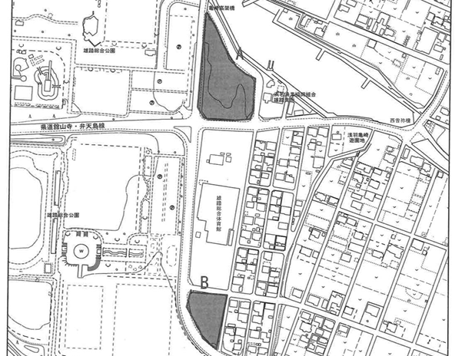

雄踏総合体育館の駐車場利用について

■ 駐車は駐車場Ａをご利用ください。 駐車場Ａは、7時30分に開場しますので、時間調整して来てください 送迎の方は、体育館敷地内駐車場をご利用ください。

注意事項
 | 駐車場の出入口付近に路上駐車は絶対にしないようにしてください。
・ | 駐車の際、係員の指示に従って駐車するようにお願いします。
・ | 駐車場内における事故、盗難等、協会では責任を負えません

送迎の皆様へ
・ | 体育館敷地内駐車場を送迎用に利用できます。
 | 午前９時３０分まで無料、それ以降は、有料となりますので、ご注意ください。

A駐車場案内図
A 駐車場 案内図

出入口

注意事項
駐車場係員が誘導しますので、指示に従ってください。
南側に向けて前向き駐車でお願いします。
一番南を1列めとして、西から1m程度の間隔で駐車してください。
場内未舗装のため、段差がありますので、徐行でお願いします。
体育館へ向かう時は駐車場の南西の横断歩道を利用してください。

南向き駐車

 | 帰路ルート

南向き駐車

横断歩道

体育館へ

⑤理事長杯・申込書
申込みメールの件名
⇒「チーム名または学校名・大会名」としてください。
※中学校が地域クラブとして参加する場合
⇒「学校名(○○クラブ)・大会名」
添付する「申込ファイル名」
⇒「学校名またはチーム名・種目・大会名」としてください。
種目毎（男女別毎）にファイルを分けて作成・添付してください。
（１ファイル１シート）
※中学校が地域クラブとして参加する場合
⇒「学校名(○○クラブ)・種目・・大会名」
大会要項の全体ファイルのままでの送信はしないでください。
申込書(シート)作成
⇒ 参加大会申込シートをコピー後、作成してください。
セルは動かさないでください。 （×⇒ 結合、分割、セル幅など）
ＰＤＦなどに変換しないでください。
浜松卓球協会理事長杯獲得卓球大会参加申込書
団体名 |  |  | （ｸﾗﾌﾞﾁｰﾑから出場する選手は在中学校名を記入のこと 同一校の早い段階での対戦を避けるためです)
責任者 |  |  | 携帯TEL（必須）

種目（ ）
順位 | 氏 | 名 | 備考 |  | 順位 | 氏 | 名 | 備考
1 |  |  |  |  | 11

2 |  |  |  |  | 12

3 |  |  |  |  | 13

4 |  |  |  |  | 14

5 |  |  |  |  | 15

6 |  |  |  |  | 16

7 |  |  |  |  | 17

8 |  |  |  |  | 18

9 |  |  |  |  | 19

10 |  |  |  |  | 20
「参加料」欄も
参加者(ﾁｰﾑ)数・金額確認のため、
入力をお願いします。

振込者名
⇒必ず「申込団体名」でお願いします。
個人名×（不可：申込書との突合が困難なため）
◇ 強い（ランク)順に、フルネームを楷書で記入し、難しい苗字には備考欄にフリガナを付してください。
◇ 少年団・クラブで参加する選手は、備考欄に学校名を記入してください。
◇ 種目欄に参加種目を記入してください。

 | 参加料 |  | 円 | × |  | 組 | ＝ | 円
 |  |  | ※ 種目別参加料金額、組数を入力してください。 |  |  |  |  | ※自動計算

